官方文档
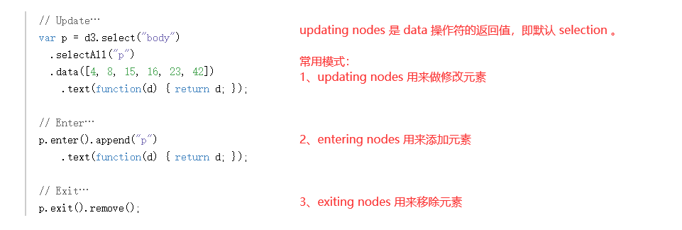
https://d3js.org/#properties

选择函数的第一个参数 d ，都是 bound data 数组中的某一个值。
一旦数据已经绑定给了 document ，就可以省略 data 操作符；
D3会获取之前绑定的 data 。
这就能让你重新计算属性，而不需要 重新绑定。

https://d3js.org/#enter-exit

